Sheet1
GCS项目开发状态表
序号 | 开发项目 | 细分项 | 当前状态 | 修改建议
1 | 顶部状态栏 | 连接按钮 | 7.28 连接按钮点击功能正常，图标显示正常
2 |  | 连接选项卡 | 7.28 连接选项卡功能正常，界面效果未及预期 | 更换显示字体，调整选项卡样式与预期UI界面相同 | 字体可修改，选项卡样式无法修改，可修改字体
3 |  | 数传信号图标 | 7.28 数传信号指示正常，界面效果未及预期 | 更换显示字体，信号值指示器可以采用图片显示方式 | 下个版本完善
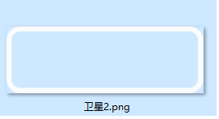
4 |  | GPS数量图标 | 7.28 GPS数量显示正常，界面效果未及预期 | 更换数量显示字体，背景框可以采用图片显示的方式 | 请提供右侧图，格式png，保持数字部分为空，仅保留 卫星区域与框，其余透明，目前使用尺寸121*41
5 |  | 系统状态图标 | 7.28 系统状态指示正常，界面效果未及预期 | 更换显示字体，背景框可以采用图片显示的方式 | 默认是白色，锁定绿色，解锁后红色，目前使用的， 请定义颜色，字体可按要求更改；同时需提供png边框 | 边框尺寸121*41 |  | 两个边框用一样的即可
6 |  | 消息提示栏 | 7.28 消息可正常提示，显示效果未及预期 | 更换显示字体，减少显示消息行数至一行，提示消息字体适当增大 | 下个版本完善
7 |  | 主菜单选项卡 | 7.28 菜单选项卡显示正常，点击功能正常，显示效果未及预期 | 更换显示字体，调整上下边距 | 下个版本完善
8 |  | 公司LOGO图标 | 7.28 公司LOGO未加入 | 按照预期UI界面增加公司LOGO | 前期考虑与顶部图标冲突，---确认更改？？？
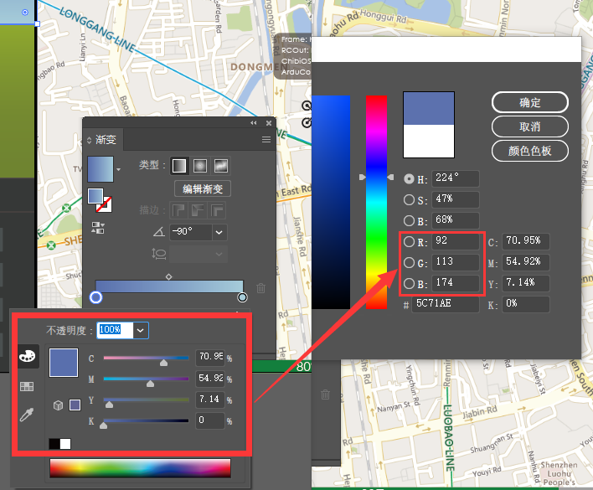
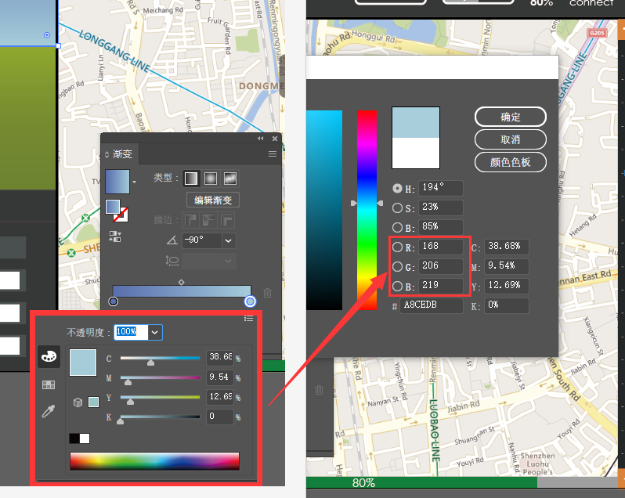
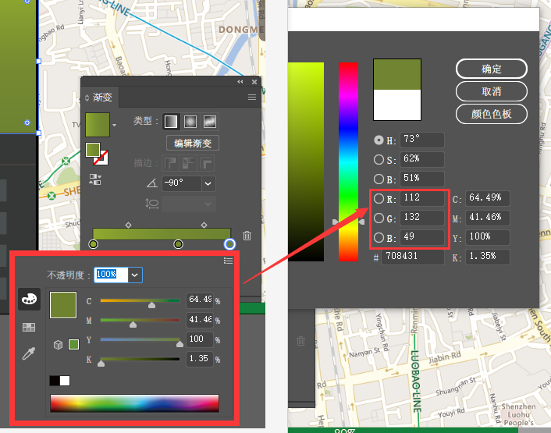
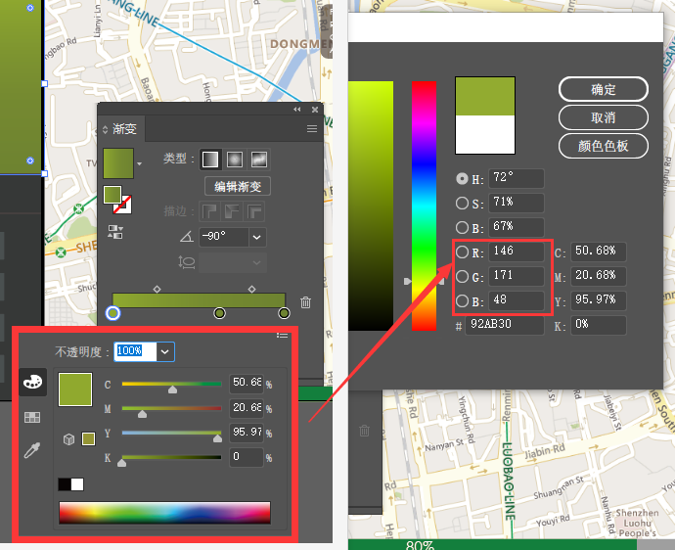
9 | 左侧HUD | 背景图 | 7.28 地面背景颜色与预期存在差异 | 调整地面显示颜色与预期UI界面一致 | 这里一共四组颜色植，请美工提供色值RGB值四组
10 |  | 横滚指示器 | 7.28 显示正常
11 |  | 俯仰指示器 | 7.28 数据显示正常，字体颜色需变更 | 改变字体颜色为黑色 | 下个版本完善
12 |  | 空速/地速显示 | 7.28 数据显示正常，界面效果未及预期 | 调整数据排布方式为横向，并按照预期UI界面完善界面 | 下个版本完善
13 |  | 当前飞行模式显示 | 7.28 数据可正常显示， | 按照预期UI界面完善界面 | 下个版本完善

14 | 左侧页面选项卡 | 左侧页面选项卡 | 7.28 按钮功能正常，选项卡显示字体需更换 | 更换显示字体，补齐选项卡分割线 | 下个版本完善字体，分割线控件自带，最后花时间更改

15 | 左侧Status页面 | 电池状态显示 | 7.28 数据显示正常，界面效果需调整 | 参照预期UI界面，调整排列方式，默认为横向排开，上下左右居中 | 下个版本完善
16 |  | 油门状态显示 | 7.28 数据显示正常，界面效果需调整 | 参照预期UI界面，调整排列方式，默认为横向排开，上下左右居中 | 下个版本完善
17 |  | 高度状态显示 | 7.28 数据显示正常，界面效果需调整 | 参照预期UI界面，调整排列方式，默认为横向排开，上下左右居中 | 下个版本完善
18 |  | 升降速率显示 | 7.28 数据显示正常，界面效果需调整 | 参照预期UI界面，调整排列方式，默认为横向排开，上下左右居中 | 下个版本完善

19 | 左侧Actions页面 | 按钮功能 | 7.28 部分按钮功能需要飞行测试，待展开
20 |  | UI界面 | 7.28 显示字体需更换，界面效果需调整 | 调整排列方式，比例参照预期UI界面 | 下个版本完善 |  | 关于字体可统一用Arial试试看效果 需要突出的部分可用粗体
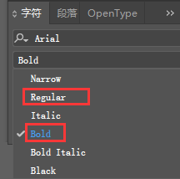
21 | 左侧Logs页面 | 按钮功能 | 7.28 按钮功能正常 |  | 下个版本完善
22 |  | UI界面 | 7.28 显示字体需更换，界面效果需调整 | 调整排列方式，比例参照预期UI界面 | 下个版本完善

23 | 地图左侧数据卡 | 数据功能 | 7.28 第三项数据应显示下一航点距离 | 修改数据映射类型
24 |  | UI界面 | 7.28 界面效果需调整 | 调整显示背景与显示字体，无数据时不显示0.0 | 无数据显示什么？？？

25 | 地图右侧缩放条 | 按钮功能 | 7.28 +-按钮在调整软件比例时会移位 | 修改移位问题 | 下个版本完善 |  | 界面效果主要是看起来整体要协调 比如字与字之间的间距 字与边框的居中对齐 同一排字的上下对齐 字与图标之间的间距 整体内容在背景中是否居中 上下左右间距是否协调 其实就是细节上的排版（下图仅供举例说明）
26 |  | UI界面 | 7.28 界面效果需调整 | 适当缩小状态条的尺寸 | 系统级别，修改困难，仅流最大最小按钮是否可以

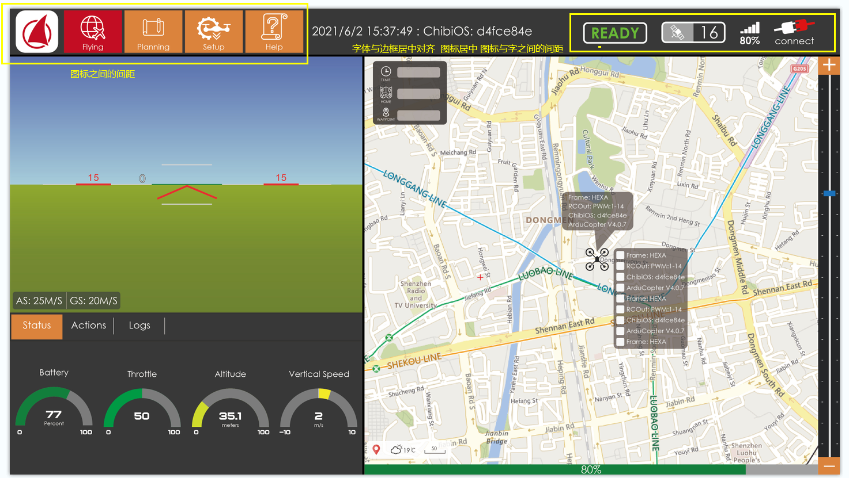
27 | 地图下侧航线进度条 | 地图下侧航线进度条 | 7.28 功能尚未完善，显示效果需调整 | 完善此项功能，按照预期UI界面调整显示效果 | 效果设计中，需绘制

28 | 飞行器图标 | 飞行器图标 | 7.28 显示正常

29 | 飞行器数据随动框 | 飞行器数据随动框 | 7.28 该功能待完善

30 | 飞行器数据随动框选项卡 | 按钮功能 | 7.28 该功能待完善
31 |  | UI界面 | 7.28 该功能待完善

